Anmälan av entreprenör
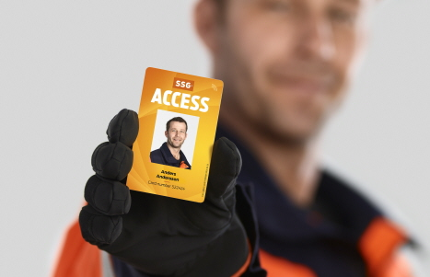
Våra nya passagerutiner innebär att SSG-Access kort används för passage genom grindarna och vågkortet för vägning av last. SSG Accesskortet blir aktiverat efter att du genomfört utbildningen "Södra Skogsägarna Tranportörer" och blivit registrerad av sin kontaktperson. Innan ni anländer kan ni med fördel ladda ner vår SSG-on site, i appen finns bl.a säkerhetsinformation, larminstruktioner och kartor. I appen kan du även kontrollera vilka anläggningar du har tillträde til.
ANMÄLAN AV TRANSPORTÖRER
 |  |  |  | Datum: 2020-06-01
 |  |  | 0 | Version: 2.0

 |  |  | EJ AKTUELL

Åkerinamn | Organisationsnr. | Namn chaufförer | SSG nummer |  | Övrig kommentar

